Sheet1
https://www.jawhm.or.jp/seminar/ser/know/first

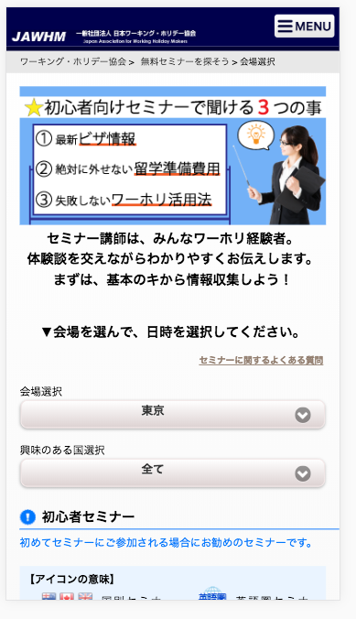
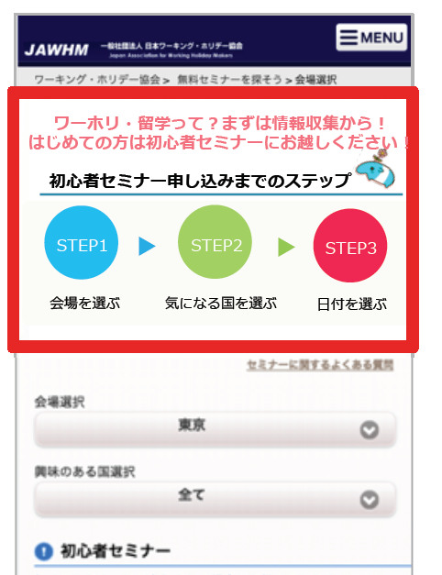
ワーホリ・留学って？まずは情報収集から！
はじめての方は初心者セミナーにお越しください

初心者セミナー申し込みまでのステップ

会場を選ぶ
日付を選ぶ

気になる国を選ぶ

